界面&功能
装备强化 |  |  |  | 功能规则

 | 功能入口 |  |  |  |  | 装备强化 相关功能规则
 |  |  |  |  | 1.基本规则 |  | 5功能点清单 |  |  |  | ▶ | 消耗材料点击强化按钮提高强化等级
 | 配置NPC，与NPC对话打开功能界面。 |  |  |  | ▶ | 基础的装备强化功能，提升装备属性 | 模块 | 类型 | 内容 | 优先级 | 强化结果判定
 |  |  |  |  | ▶ | 强化的是装备栏位，而不是装备本身，替换装备后，强化等级不变 | 强化 | UI和资源 | 功能NPC | 1 | ▶ | 成功率
 |  |  |  |  | ▶ | 暂定最高强化20，强化为概率强化，有失败的可能，失败后需再次强化；强化等级越高，成功率越低 |  | UI和资源 | 3级框界面 | 1 | ▶ | 强化消耗
 |  |  |  |  | 2.解锁方式 |  |  | 功能逻辑 | 功能开放 | 1 | ▶ | 强化成功
 |  |  |  |  | ▶ | 游戏前期，等级解锁， |  | 功能逻辑 | 强加成功率 | 1
 |  |  |  |  | 3.强化资源 |  |  | 功能逻辑 | 强化消耗 | 1
 |  |  |  |  | ▶ | 消耗强化石来进行强化操作。 |  | 功能逻辑 | 强化等级 | 1
 |  |  |  |  | 4.关联功能 |  |  | 功能逻辑 | 阵位强化规则 | 2
 |  |  |  |  | ▶ | 装备：装备强化主要服务于基础装备的属性提升 |  | 功能数值 | 强化属性 | 3

 |  |  |  |  |  |  | 6.各功能逻辑流程
 |  |  |  |  |  |  |  | 功能开放
 |  |  |  |  |  |  |  | ▶ | 等级开放
 |  |  |  |  |  |  |  | ▶ | 等级解锁
 |  |  |  |  |  |  |  | 点击NPC打开界面
 |  |  |  |  |  |  |  | ▶ | 选中要强化的装备

 | 强化界面【当前为示例】
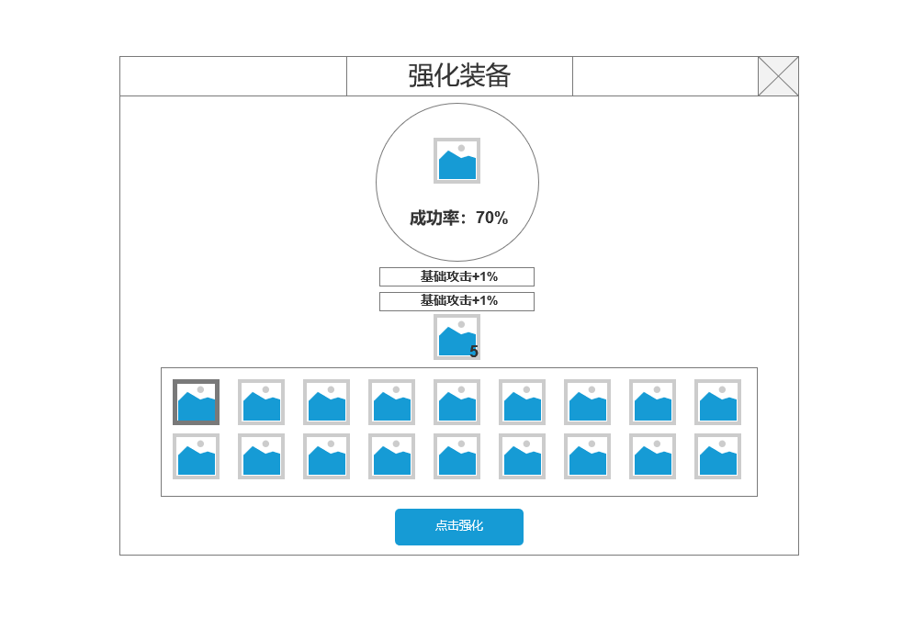
3
2
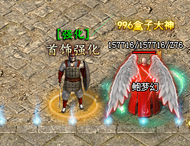
 |  | 1.当前穿戴装备信息 |  |  | 达到一定等级，在盟重安全区找到装备强化NPC。
 |  | ▶ | 显示已穿戴装备图标，可选中
 |  | ▶ | 某部位未穿戴装备时，显示空装备槽
 |  | ▶ | 未穿戴槽参考：

 |  | 2.当前选中的图标
 |  | ▶ | 显示下方装备栏显示区选中的装备图标。
 |  | ▶ | 当前装备的强化成功率。
 |  | ▶ | 强化属性显示，最多两条。
 |  | ▶ | 强化当前装备所需强化石的数量。数量不足时，道具图标数字显示红色。
 |  | 3.关闭当前按钮
1
 |  | 4.点击强化按钮
 |  | ▶ | 点击强化强化当前选中按钮。
 |  | ▶ | 强化石不足，强化成功，强化失败通过TIPS飘字
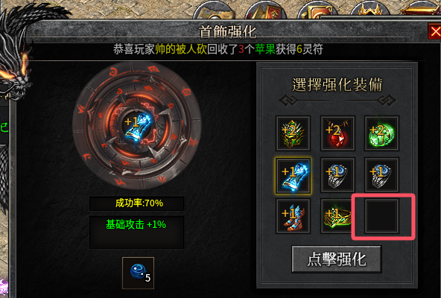
 |  |  |  |  | 1.显示角色当前穿戴装备
 |  |  |  |  | ▶ | 点击后，选中要强化的装备
 |  |  |  |  | ▶ | 某部位未穿戴装备时，显示空装备槽
 | 无选框标示界面 |  |  |  | ▶ | 未穿戴装备时，该部位无法强化且无法选中
4
 |  |  |  |  | 2当前选中装备信息
 |  |  |  |  | ▶ | 显示当前选中装备图标
 |  |  |  |  | ▶ | 强化成功率
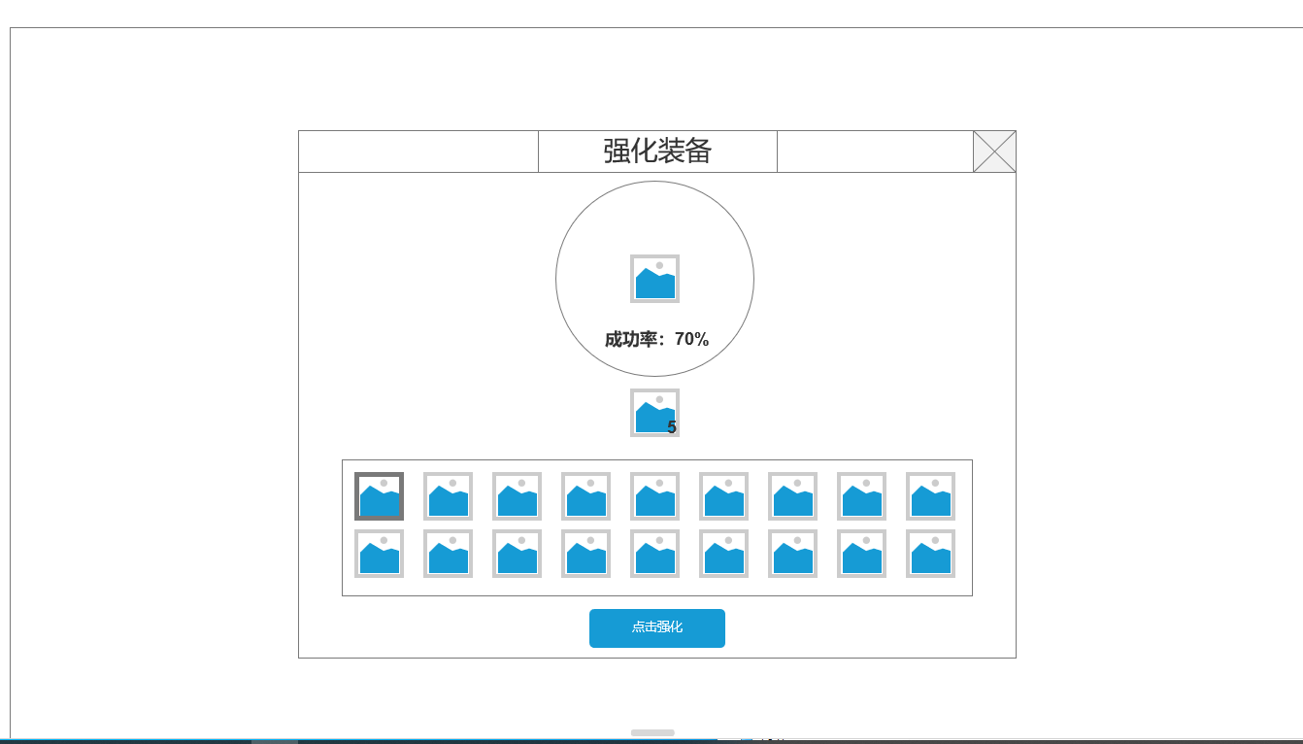
 |  |  |  |  | ▶ | 显示已有强化属性，如无则不显示
 |  |  |  |  | ▶ | 显示材料图标和当前拥有数量。

 |  |  |  |  | 3关闭界面按钮
 |  |  |  |  | 4.点击强化按钮
 |  |  |  |  | ▶ | 成功率
 |  |  |  |  |  | 强化成功：飘字强化成功，图标左上角显示强化等级+N
 |  |  |  |  |  | 强化失败：飘字强化失败。
 |  |  |  |  |  | 强化石不足：飘字强化石不足。

 |  |  |  |  | 7.强化等级
 |  |  |  |  | ▶ | 强化等级不会降级
 |  |  |  |  | ▶ | 强化部分配表参考分页-表格结构

 |  |  |  |  | 9.强化
 |  |  |  |  | ▶ | 点击【强化】按钮，可单次强化装备，材料不足时提示气泡文字【当前材料不足】
 |  |  |  |  | ▶ | 勾选【材料不足用钻石代替】后，当强化材料用完（包括：数量不够强化下一级），自动消耗钻石进行强化，消耗的数量配表（可配杂项）
 |  |  |  |  | ▶ | 点击【自动强化】按钮，将从第一件装备依次强化至同级，如某件装备等级高则略过
 |  |  |  |  |  | 例：1号位装备1级、2号位装备2级、3号位装备3级、4号位装备2级，点击【自动强化后】，会先将1号提升至2级，随后将1、2、4号装备依次提升至3级，随后再从1-4号依次提升4级
 |  |  |  |  | ▶ | 【自动强化】功能，可手动点击【取消自动】，或是直到强化材料不足，才会停止强化

参考界面
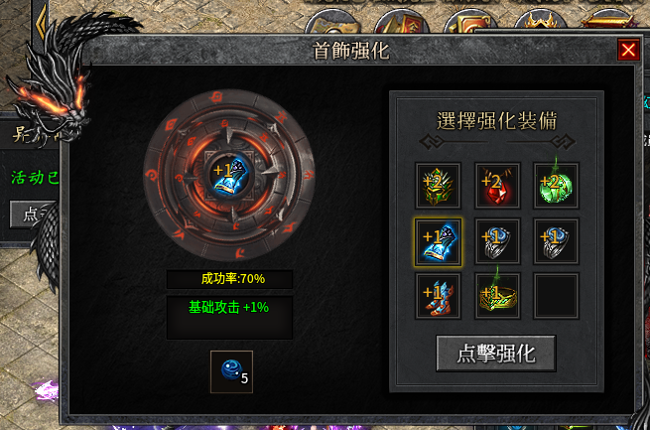
参考图

 | 参考游戏—枫月沉默

美术需求
美术需求

 | UI需求
 | 序号 | 类型 | 对应界面 | 内容描述 | 功能需求 | 备注 | 参考图

 | 原画需求
 | 序号 | 类型 | 对应界面 | 内容描述 | 功能需求 | 备注 | 参考图
 | 1 | 2D原画 | 当前选中装备展示背景底图造型设计 | 主界面展示选中装备图标的一个背景底图 | 详见界面功能设计 |  | 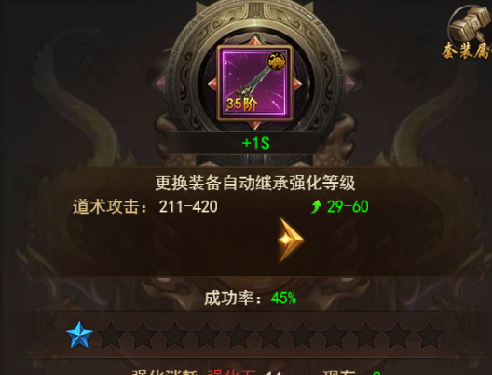
 | ICON需求
 | 序号 | 类型 | 图标需求 | 内容描述 | 功能需求 | 尺寸需求 | 参考图

 | 动效需求
 | 序号 | 类型 | 描述 | 内容描述 | 功能需求 | 备注 | 参考图
马彬斌走通用 | 1 | 动画特效 | 强化装备时，强化成功/失败弹出的文字 | 强化成功 |  |  | 
马彬斌走通用 | 2 | 动画特效 | 强化装备时，强化成功/失败弹出的文字 | 强化失败

 | 其他
 | 序号 | 类型 | 对应界面 | 内容描述 | 功能需求 | 备注 | 参考图

